Checklist WPF
 |  |  |  |  |  | Opdracht WPF
Naam: | Bandchecker

1 | Azure database
 | Screenshot tabelstructuur:
 | 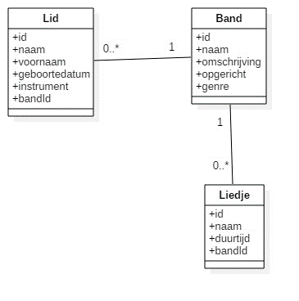
x | minstens 3 tabellen |  |  |  |  | x | relaties- geen losse tabellen
x | kernentiteit: |  | Band |  |  | x | PK = ID
 |  |  |  |  |  | x | FK = tabelnaamID

2 | Toepassing
2.1 | View
 | Aantal Windows/Pages: |  |  | 6
x | Splashscreen met afbeelding en naam van toepassing en student
x | WPF look-and-feel
x | Toepassing Styles
x | Menu items en/of knoppen voor navigatie doorheen applicatie
x | Nieuwe control 1: |  | DatePicker |  |  |  | Waar? | LidDetailWindow.xaml
O | Nieuwe control 2: |  |  |  |  |  | Waar?
x | Data worden getoond via databinding
x | Acties worden uitgevoerd via commandbinding
 | Screenshot Code Behind Main Window:
 | 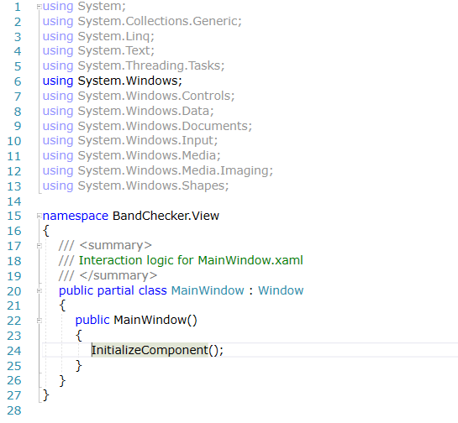
x | Extra's zoals datavalidatie?

2.2 | Model
x | Model tabel 1 |  |  | x | Model tabel 2 |  | x | Model tabel 3
x | DataService tabel 1 |  |  | x | DataService tabel 2 |  | x | DataService tabel 3
 | x | creëren lukt |  |  | x | creëren lukt |  | x | creëren lukt
 | x | gegevens controle |  |  | x | gegevens controle |  | x | gegevens controle
 | O | controle dubbels |  |  | O | controle dubbels |  | O | controle dubbels
 | x | wijzigen lukt |  |  | x | wijzigen lukt |  | x | wijzigen lukt
 | x | gegevens controle |  |  | x | gegevens controle |  | x | gegevens controle
 | O | controle dubbels |  |  | O | controle dubbels |  | O | controle dubbels
 | x | verwijderen lukt |  |  | x | verwijderen lukt |  | x | verwijderen lukt
 | O | referentiële controle |  |  | O | referentiële controle |  | O | referentiële controle

x | Connectiestring in app.config
x | Dapper
O | Stored procedures?

2.3 | ViewModel
x | Gebruik gemaakt van ViewModelLocator-klasse?
x | Public properties voor binding data
x | Public commands voor binding acties
x | Communicatie opgezet via Messenger:
 | x | Doorgeven van objecten zoals SelectedItem
 | O | Doorgeven van tekstboodschappen voor communicatie met gebruiker
 | x | Eigen messageclasses gebruikt?

2.4 | App.Xaml
O | Uitbreidingen?

3 | Wat verdient extra aandacht bij het beoordelen van jouw project?
 | Ik heb gebruik gemaakt van GIT.

